Sheet1
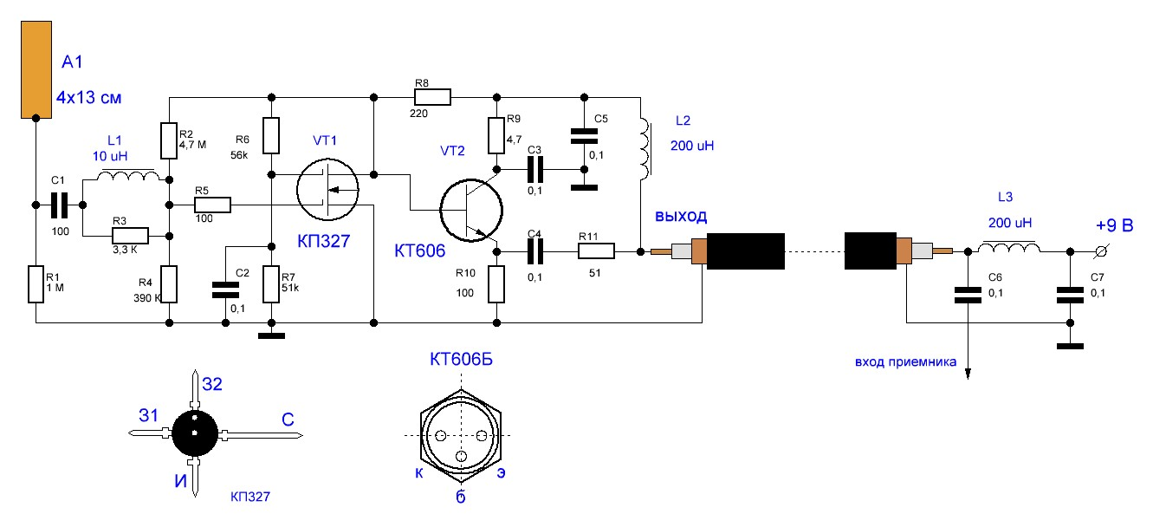
Компоненты

Наименование |  | Ссылка
Транзистор (дополнительный) |  | https://belchip.by/product/?selected_product=36951

 | Как подключить антенну:

